信用交易
融资融券市场交易数据统计(2024-12-26)

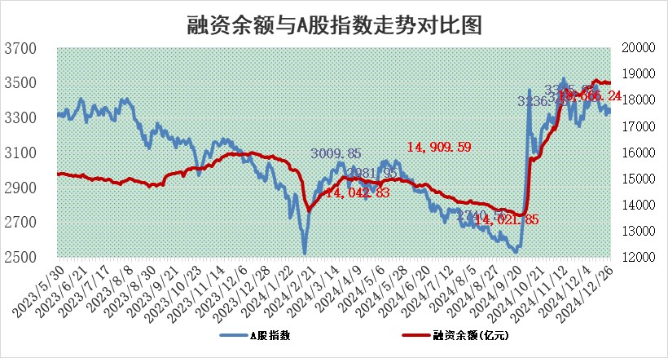
标的证券 | 融资融券余额（亿元） | 融资余额（亿元） | 融券余额（亿元） | 融资买入额（亿元） | 融资融券规模变化（亿元） | 融资余额增幅(‰) | 融券余额增幅(%)
统计数据 | 18,809.75 | 18,666.24 | 104.27 | 1,302.99 | 10.60 | 0.62 | -1.03

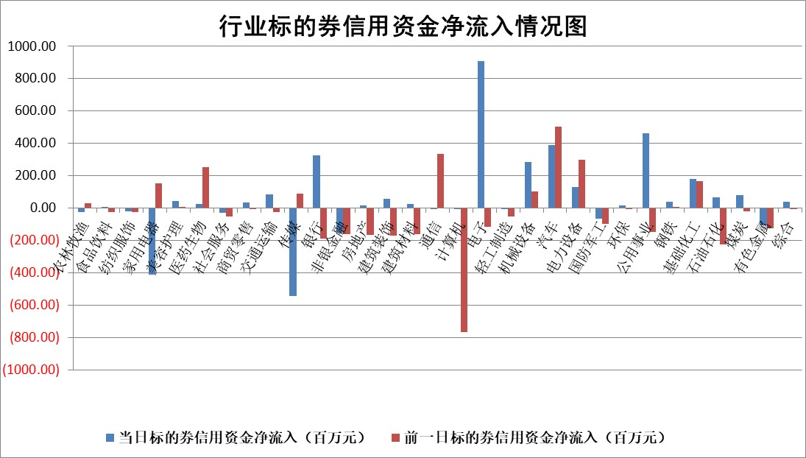

标的基金代码 | 标的基金简称 | 融资余额/市值(%) | 融资余额增幅(%) | 融资买入额/成交金额(%) | （融资余额净增额-融券余额净增额）/市值(‱) | 融券余额降幅(%) | ABS[（融资余额净增额-融券余额净增额）/市值净增额-1](%)
159902 | 华夏中小板ETF | 0.00 | 0.00 | 0.00 | 0.00 | 0.00 | 100.00
159915 | 易方达创业板ETF | 3.57 | 0.40 | 3998265.69 | 1.47 | 4.70 | 94.54
159919 | 嘉实沪深300ETF | 0.75 | -0.81 | 14.01 | -0.55 | 5.85 | 103.24
159920 | 华夏恒生ETF | 31.17 | -0.27 | 4.35 | -8.40 | 0.00 | 100.00
159922 | 嘉实中证500ETF | 0.74 | 5.59 | 19.91 | 3.84 | -0.64 | 96.80
159925 | 南方沪深300ETF | 0.52 | -6.12 | 0.35 | -3.07 | 100.00 | 132.90
159928 | 消费ETF | 3.05 | 1.23 | 11.11 | 3.72 | 0.12 | 143.29
159934 | 易方达黄金ETF | 59.43 | -0.12 | 17.41 | -7.27 | 0.00 | 120.03
159939 | 全指信息技术ETF | 1.06 | -3.41 | 4.23 | -3.75 | -1.85 | 102.06
159940 | 全指金融地产ETF | 0.39 | 5.60 | 0.04 | 2.09 | 0.00 | 102.76
159995 | 半导体芯片ETF | 2.59 | -2.35 | 323.72 | -6.36 | -1.60 | 119.30
159997 | 天弘中证电子ETF | 1.77 | -3.27 | 4.61 | -5.99 | -2.27 | 102.52
159998 | 天弘中证计算机主题ETF | 0.60 | -12.15 | 0.16 | -8.78 | -1.87 | 104.66
510050 | 华夏上证50ETF | 2.48 | 0.64 | 459.41 | 1.67 | 3.57 | 96.14
510180 | 华安上证180ETF | 0.51 | 0.04 | 3.84 | -0.01 | -7.21 | 99.87
510880 | 华泰柏瑞红利ETF | 0.59 | -3.55 | 20.88 | -2.18 | 0.23 | 102.17
510900 | 易方达恒生H股ETF | 36.81 | -0.07 | 0.96 | -2.41 | 0.00 | 76.92
511010 | 5年期国债ETF | 3.84 | -26.97 | 0.09 | -141.92 | 0.00 | 100148.75
511380 | 可转债及可交换债券ETF | 1.33 | 0.12 | 24.52 | 0.15 | 0.00 | 99.34
512000 | 全指证券ETF | 6.71 | 0.16 | 34.41 | 0.95 | -0.63 | 99.22
512010 | 沪深300医药卫生ETF | 7.75 | 0.79 | 52.70 | 6.30 | 2.01 | 130.09
512070 | 沪深300非银ETF | 2.66 | -14.43 | 5985.41 | -44.82 | 0.36 | 32.03
512400 | 南方中证申万有色金属ETF | 3.96 | -0.98 | 0.50 | -4.16 | -1.73 | 114.90
512580 | 广发中证环保产业ETF | 0.88 | 2.19 | 0.14 | 1.89 | 0.00 | 103.79
512660 | 国泰中证军工ETF | 3.04 | -4.76 | 11.71 | -15.41 | -3.02 | 107.03
512800 | 华宝中证银行ETF | 7.13 | -0.89 | 3.07 | -3.36 | 10.61 | 105.70
512980 | 广发中证传媒ETF | 1.89 | -7.16 | 406.40 | -15.70 | -8.16 | 112.30
515030 | 华夏中证新能源汽车ETF | 2.51 | -0.96 | 2.42 | 4.86 | 37.51 | 76.37
515050 | 华夏中证5G通信主题ETF | 0.98 | -1.59 | 13.21 | -1.96 | -6.83 | 100.76
515070 | 华夏中证人工智能ETF | 3.09 | -2.11 | 13.57 | -6.68 | 0.00 | 104.07
标的股票比较指标 |  | 融资余额/流通A股市值(%) | 融资余额增幅(%) | 融资买入额/成交金额(%) | （融资余额净增额-融券余额净增额）/流通A股市值(‱) | 融券余额降幅(%) | ABS[（融资余额净增额-融券余额净增额）/流通A股市值净增额-1](%)
前十名标的个股 |  | 鹏都农牧 | 润本股份 | 明德生物 | 华东重机 | 联创股份 | 视觉中国
 |  | 东旭光电 | 华东重机 | 迪威尔 | 同星科技 | 博硕科技 | 三博脑科
 |  | 威创股份 | 同星科技 | 迈信林 | 鑫科材料 | 众源新材 | 当升科技
 |  | 海印股份 | 兆龙互连 | 江苏神通 | 创益通 | 恒星科技 | 富乐德
 |  | 广汇汽车 | 新泉股份 | 海利尔 | 新朋股份 | 利元亨 | 长华化学
 |  | 首航高科 | 鑫科材料 | 紫金银行 | 强瑞技术 | 广联航空 | 中信海直
 |  | 超华科技 | 英维克 | 无锡银行 | 维峰电子 | 振东制药 | 花园生物
 |  | 联络互动 | 新朋股份 | 包钢股份 | 朗威股份 | 华宏科技 | 铂力特
 |  | 爱康科技 | 维峰电子 | 联化科技 | 中远通 | 东睦股份 | 软通动力
 |  | 长江健康 | 创益通 | 滨化股份 | 恒烁股份 | 再升科技 | 鲁抗医药
后十名标的个股 |  | 世纪华通 | 瑞斯康达 | 津投城开 | 视觉中国 | 京粮控股 | 伯特利
 |  | 观典防务 | 线上线下 | 宏创控股 | 北自科技 | 全柴动力 | 光华科技
 |  | 卓朗科技 | 创维数字 | 东软集团 | 瑞斯康达 | 威迈斯 | 中天科技
 |  | 凯撒文化 | 视觉中国 | 海尔生物 | 线上线下 | 三江购物 | 长高电新
 |  | 惠程科技 | 凯淳股份 | 上海莱士 | 联域股份 | 瑞康医药 | 融捷股份
 |  | 盛屯矿业 | 趣睡科技 | 淮河能源 | 南凌科技 | 芯动联科 | 上海汽配
 |  | 江苏舜天 | 恒通股份 | 世纪华通 | 达利凯普 | 民和股份 | 恒帅股份
 |  | 广电网络 | 显盈科技 | 观典防务 | 创维数字 | 航天环宇 | 双乐股份
 |  | 东旭蓝天 | 粤电力A | 卓朗科技 | 显盈科技 | 盛科通信 | 恺英网络
 |  | 易事特 | 长华化学 | 凯撒文化 | 国光电器 | 大洋电机 | 汉森制药
说明：1.以上普通交易数据和信用交易数据皆以交易日收盘后数据为基准；2.上述标的证券总数据只计算标的证券市场总数据，不包括从标的证券中调出去标的证券数据，所以与交易所公布的总值略有不同； 3.上述行业采用申万一级行业分类；4.以上标的基金和标的个股中比较的6个指标值中：前5个（从左至右）为正向指标，值越大排名越靠前；第6个为逆向指标，值越小，排名越靠前；5.第6个指标中ABS[]表示求绝对值，其主要用于考量信用资金相对净流入对股价相对净变化的贡献程度；6.数据来源：wind，交易所。

 |  |  |  | 证券代码 | 新增融资余额 | 融资买入额 | 融资买入增幅前10
 |  | 1 | 西部建设 | 002302 | 80643953 | 177472374 | 41%
 |  | 2 | 天键股份 | 301383 | 27855096 | 56831811 | 39%
 |  | 3 | 井松智能 | 688251 | 7040854 | 13763946 | 27%
 |  | 4 | 国电电力 | 600795 | 116116226 | 151740647 | 23%
 |  | 5 | 华立科技 | 301011 | 9342856 | 31199107 | 23%
 |  | 6 | 捷邦科技 | 301326 | 9066090 | 22350547 | 22%
 |  | 7 | 海利尔 | 603639 | 19864834 | 35520613 | 20%
 |  | 8 | 华研精机 | 301138 | 7597460 | 13339451 | 16%
 |  | 9 | 鹏辉能源 | 300438 | 83773067 | 304558811 | 16%
 |  | 10 | 建科股份 | 301115 | 7106455 | 29879412 | 15%

